Sheet1
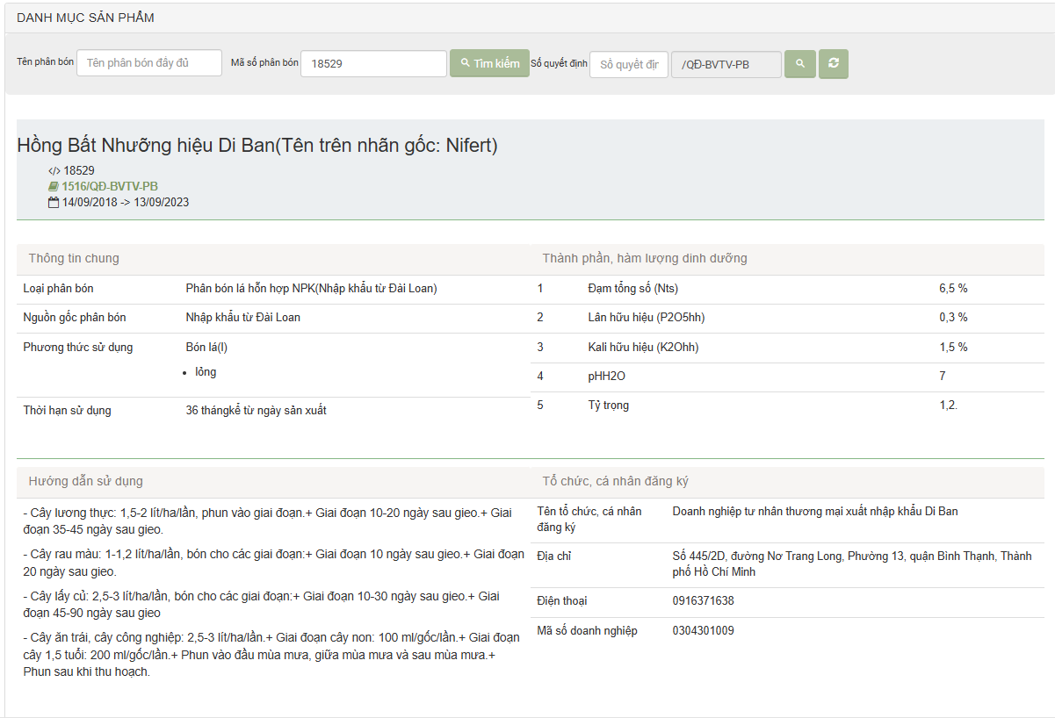
MS phân bón | Tên phân bón | Số quyết định | thời hạn | Thông tin chung |  |  |  | Thành phần dinh dưỡng | Hướng đẫn sử dụng | Tổ chức, cá nhân đăng ký
 |  |  |  | Loại phân bón | Nguồn gốc phân bón | Phương thức sử dụng | hạn sử dụng |  |  | tên tổ chức | Địa chỉ | Điện thoại | MS doanh nghiệp

